Лист_1
Коллекция
 | Номенклатура | Характеристика | ОПТ | Акция январь | ОПТ с НДС 22% | РРЦ | Вес (брутто) | Объем | Ширина | Высота | Глубина | Дополнительное описание

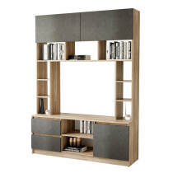 | "Прайм" Секция центральная | дуб каньон/M18 | 10,340.00 | 9,300.00 | 10,860.00 | 15510 | 82.884 | 0.156133 | 1.50 | 2.035 | 0.440 | Направляющие шариковые 400 мм. Ниша под ТВ: (ш*в*г) 1004*786*436
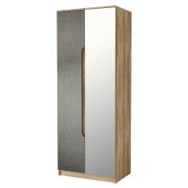 | "Прайм" Шкаф 2-х дверный | дуб каньон/M18 | 8,040.00 | 7,240.00 | 8,440.00 | 12060 | 71.243 | 0.121040 | 0.80 | 2.103 | 0.536 | В комплекте хромированная штанга. Сборка створок универсальная. Зеркало клеется на фабрике
Кухни 1,6
 | Кухня "Энигма" 1,6 м | дуб каньон/венге | 12900 | 11930 | 13550 | 19350 | 121.930 | 0.266000 | 1.6 | 2.178 | 0.6
Кухни 2,4
 | Кухня 2,4м "Айсбери" (БТС) | белый/сонома | 18770 | 17360 | 19710 | 28160 | 174.000 | 0.345000 | 2.4 | 2.166 | 0.6
Коллекции мебели для гостинных
 | Гостиная "Лукас" | Сонома/белый | 14780 | 13670 | 15520 | 22170 | 133.696 | 0.151000 | 2.302 | 1.94 | 0.466 | Ниша под ТВ: (ш*в*г) 1098*728*440. Зеркала клеятся на фабрике. Сборка не универсальная.
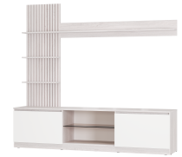 | Гостиная "Убер" ГС-05 | ясень белый/белый | 9,420.00 | 8,970.00 | 9,890.00 | 14,130.00 | 67.100 | 0.135000 | 2.102 | 1.914 | 0.413
Детские кровати
 | Кровать односпальная "Лео" КР-49 | Белый/Грифельный/ЛДСП настил | 16420 | 15190 | 17240 | 24630 | 90.570 | 0.285000 | 2.06 | 0.82 | 0.845
 | Кровать односпальная "Лео" КР-49 | Белый/Изумруд/ЛДСП настил | 16420 | 15190 | 17240 | 24630 | 90.570 | 0.285000
 | Кровать односпальная "Лео" КР-49 | Белый/Маренго/ЛДСП настил | 16420 | 15190 | 17240 | 24630 | 90.570 | 0.285000
 | Кровать односпальная "Лео" КР-49 | Белый/Миндаль/ЛДСП настил | 16420 | 15190 | 17240 | 24630 | 90.570 | 0.285000
 | Кровать односпальная "Лео" КР-49 | Белый/Мокко/ЛДСП настил | 16420 | 15190 | 17240 | 24630 | 90.570 | 0.285000
 | Кровать односпальная "Лео" КР-49 | Белый/Муссон/ЛДСП настил | 16420 | 15190 | 17240 | 24630 | 90.570 | 0.285000 | 2.06 | 0.82 | 0.845
 | Кровать односпальная "Лео" КР-49 | Белый/Хром/ЛДСП настил | 16420 | 15190 | 17240 | 24630 | 90.570 | 0.285000 | 2.06 | 0.82 | 0.845
 | Кровать односпальная "Лео" КР-49 | Белый/Шарли бриз/ЛДСП настил | 16420 | 15190 | 17240 | 24630 | 90.570 | 0.285000
 | Кровать односпальная "Лео" КР-49 | Белый/Шарли пинк/ЛДСП настил | 16420 | 15190 | 17240 | 24630 | 90.570 | 0.285000
 | Кровать односпальная "Лео" КР-49 | Белый/Эвкалипт/ЛДСП настил | 16420 | 15190 | 17240 | 24630 | 90.570 | 0.285000
Спальный гарнитур "Мемори"
 | "Мемори" КР-09 | белый/серый | 11880 | 10990 | 12470 | 17820 | 69.480 | 0.153449 | 1.27 | 0.893 | 2.036 | Комплектуется настилом ЛДСП 1,2м. Дополнительно можно укомплектовать светодиодной лентой. Обивка тканевая- велюр.
Прихожие готовые решения
 | Прихожая "Анора" ПР-03 | ясень белый | 7930 | 7340 | 8330 | 11900 | 64.604 | 0.112000 | 1.202 | 2.018 | 0.352
 | Прихожая "Трамп" | крафт/бетон | 10200 | 9440 | 10710 | 15300 | 83.832 | 0.182000 | 1.5 | 2.176 | 0.372 | Сборка универсальная. Штанга выдвижная 300 мм.Направляющая шариковая 300 мм.
Комоды
 | Комод "Алекса" | ясень белый | 7270 | 6720 | 7630 | 10910 | 39.259 | 0.014000 | 0.602 | 0.914 | 0.464 | Направляющая шариковая 400мм
 | Комод "Стандарт-4 NEW" | дуб крафт белый | 4840 | 4480 | 5080 | 7260 | 44.005 | 0.008000 | 1.2 | 0.828 | 0.46 | Направляющая роликовая 400 мм.
Коллекция мебели "Кассандра"
 | Комод "Кассандра" КМ-12 | Дуб Смоки/MF14 | 9380 | 8680 | 9850 | 14070 | 55.910 | 0.112000 | 1.352 | 0.92 | 0.442
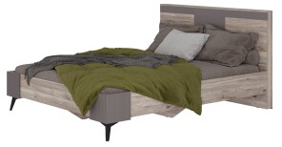 | Кровать 1,6 м "Кассандра" КР-19 NEW | Дуб Смоки/MF14 | 10080 | 9320 | 10580 | 15120 | 94.280 | 0.199000 | 1.664 | 0.994 | 2.13
 | Стол туалетный "Кассандра" СТ-02 | Дуб Смоки/MF14 | 3860 | 3570 | 4050 | 5790 | 19.700 | 0.043272 | 1.012 | 0.74 | 0.442
 | Тумба прикроватная "Кассандра" ТБ-11 | Дуб смоки/MF14 | 3510 | 3250 | 3690 | 5270 | 12.150 | 0.034000 | 0.542 | 0.47 | 0.38
 | Шкаф 3-х створчатый "Кассандра" ШК-08 | Дуб смоки/MF 14 | 19950 | 18450 | 20950 | 29930 | 125.900 | 0.239000 | 1.352 | 2.304 | 0.514
Шкаф-купе
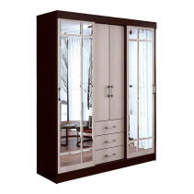 | Шкаф-купе "Маэстро" | венге/лоредо | 17130 | 15850 | 17990 | 25700 | 170.410 | 0.364000 | 1.7 | 2.2 | 0.61 | Направляющая роликовая 450 мм. Зеркала клеятся на фабрике
 | Шкаф-купе "Харви" ШКК-10 | Графит | 36150 | 33440 | 37960 | 54230 | 229.050 | 0.419000 | 2 | 2.3 | 0.65

